Inputs
HOJA DE INPUTS |  |  | 1. vPET |  | 1.2 Fletes Marítimos Internacionales: |  | 2. Resina Reciclado |  |  | 3. Costos Logisticos de Preforma |  |  |  | 5. IPC
 |  |  | 1.1 Indice de precios de resina |  | Indices Fletes Maritimos Drewry |  |  |  |  | Origen | Perú | Lima |  | Fuente: | U.S. BLS
 |  |  | Índice: |  | Índice: |  | Inventario Final | Perú |  | Destino | Panamá |  |  | CPI for All Urban Consumers (CPI-U)
 | AÑO | MES | ICIS - ASIA SE - Low |  | Central China (Shanghai) to Peru (Callao) |  | Mes | Precio Paca |  | Mes | 2026-2 |  |  | IPC USA
*ACTUALIZAR A LP: | 2026 | 4 | Mes | USD/TM | Mes | Flete (USD/TM) | 2026-2 | 485.18 | USD / TM | EXW Referencial | 30,000 |  |  | Mes | IPC | Inflación acum
 |  |  | 2026-2 | 852.50 | 2026-2 | 55.27 |  |  |  | Transporte: | Marítimo |  | Base | 2024-6 | 314.18
 | PERIODO | MES INICIAL | Promedio FOB | 852.50 |  |  | Scrap | 30.0% |  |  |  |  | Actual | 2025-11 | 324.12 | 3.17% | Actualizar en Ene-26, con CPI Nov-25
 | 2026-4 | 4 | Flete marítimo | 161.00 |  |  | Conversión | 736.48 | USD / TM | Gastos FOB Callao | 1,060.00 | EXW - FOB
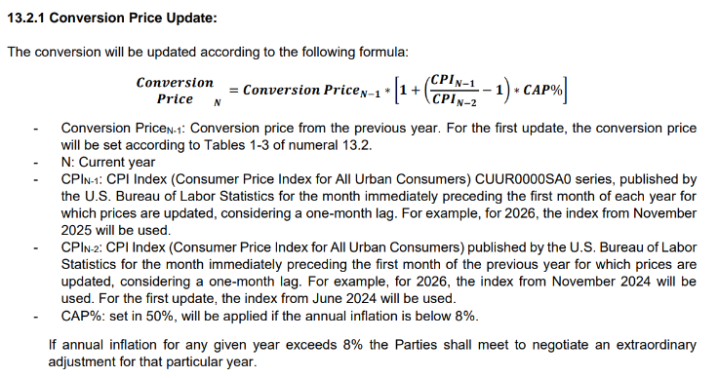
 |  |  | Nacionalización (%) | 35.00 |  |  | Precio rPET | 1,429.58 | USD / TM | Flete marítimo | 900.00 | FOB - CIF
Validez Inicial | 2026-04-01 |  | Precio DDP | 1,048.50 |  |  |  |  |  | Seguro | 26.53
Validez Final | 2026-04-30 |  |  |  |  |  | Precio rPET ponderado | 1,429.58 | USD / TM | Arancel PT Preformas | -
 |  |  | Merma sobre precio DDP | 0.50% |  |  |  |  |  | TOTAL | 1,986.53 | USD/Contenedor
 |  |  |  |  |  |  |  | PERÚ
 |  |  |  |  |  |  | Valor Paca | 485.18
 |  |  |  |  |  |  | % | 100%

 |  |  |  |  |  |  | Merma sobre precio DDP | 0.50%

